СТОЛЫ
 | Кабинет Bravo |  | 10.07.2026
 | Производитель: Россия, Юнитекс
 | Цвета: белый премиум, антрацит премиум, дуб гладстоун (столешница, фасад, топ, корпус), дуб гладстоун светлый (столешница, фасад, топ, корпус)
название и размеры изделия, см(ШхГхВ), срок поставки*(дни) | артикул | рисунок изделия | цена, BYN
Стол руководителя на опорной тумбе (левый/правый) (180x180x75) | БР 101 | 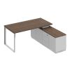 | 8 500,25
Стол руководителя на опорной тумбе (левый/правый) (200x180x75) |  | 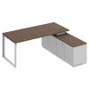
дуб гладстоун / белый премиум / белый премиум 18* | БР 102 ДГ БП БП |  | 8 665,71
дуб гладстоун / белый премиум / дуб гладстоун 18* | БР 102 ДГ БП ДГ |  | 8 665,71
дуб гладстоун / антрацит премиум / дуб гладстоун 18* | БР 102 ДГ АР ДГ |  | 8 665,71
дуб гладстоун светлый / белый премиум / белый премиум | БР 102 ДС БП БП |  | 8 665,71
Стол руководителя на опорной тумбе (левый/правый) (180x90x75) |  | 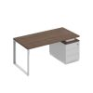
дуб гладстоун / белый премиум / белый премиум | БР 103 ДГ БП БП |  | 7 428,84
дуб гладстоун / белый премиум / дуб гладстоун | БР 103 ДГ БП ДГ |  | 7 428,84
дуб гладстоун / антрацит премиум / дуб гладстоун | БР 103 ДГ АР ДГ |  | 7 428,84
орех ногаро / белый премиум / белый премиум | БР 103 НР БП БП |  | 5 927,09
дуб гладстоун светлый / белый премиум / белый премиум | БР 103 ДС БП БП |  | 7 428,84
дуб гладстоун светлый / антрацит премиум / дуб гладстоун светлый | БР 103 ДС АР ДС |  | 7 428,84
дуб гладстоун светлый / белый премиум / дуб гладстоун светлый | БР 103 ДС БП ДС |  | 7 428,84
Стол руководителя на опорной тумбе (левый/правый) (200x90x75) |  | 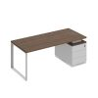
дуб гладстоун / белый премиум / белый премиум 18* | БР 104 ДГ БП БП |  | 7 594,29
дуб гладстоун / белый премиум / дуб гладстоун 18* | БР 104 ДГ БП ДГ |  | 7 594,29
дуб гладстоун / антрацит премиум / дуб гладстоун 18* | БР 104 ДГ АР ДГ |  | 7 594,29
орех ногаро / белый премиум / белый премиум | БР 104 НР БП БП |  | 6 022,83
дуб гладстоун светлый / белый премиум / белый премиум | БР 104 ДС БП БП |  | 7 594,29
дуб гладстоун светлый / антрацит премиум / дуб гладстоун светлый | БР 104 ДС АР ДС |  | 7 594,29
дуб гладстоун светлый / белый премиум / дуб гладстоун светлый | БР 104 ДС БП ДС |  | 7 594,29
Стол руководителя на опорной тумбе (левый/правый) (198x90x75) 18* | БР 105 | 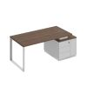 | 8 447,39
Стол руководителя на опорной тумбе (левый/правый) (218x90x75) 18* | БР 106 | 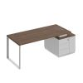 | 8 612,89
Стол на опорной тумбе с декоративной вставкой (180x180x75) |  | 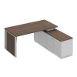
дуб гладстоун / белый премиум / белый премиум 18* | БР 107 ДГ БП БП |  | 8 688,86
дуб гладстоун / белый премиум / дуб гладстоун 18* | БР 107 ДГ БП ДГ |  | 8 688,86
дуб гладстоун / антрацит премиум / дуб гладстоун 18* | БР 107 ДГ АР ДГ |  | 8 688,86
дуб гладстоун светлый / белый премиум / белый премиум | БР 107 ДС БП БП |  | 8 688,86
Стол руководителя на опорной тумбе с декоративной вставкой (200x180x75) |  | 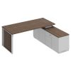
дуб гладстоун / белый премиум / белый премиум 18* | БР 108 ДГ БП БП |  | 8 854,31
дуб гладстоун / белый премиум / дуб гладстоун 18* | БР 108 ДГ БП ДГ |  | 8 854,31
дуб гладстоун / антрацит премиум / дуб гладстоун 18* | БР 108 ДГ АР ДГ |  | 8 854,31
дуб гладстоун светлый / белый премиум / белый премиум | БР 108 ДС БП БП |  | 8 854,31
Стол на опорной тумбе с декоративной вставкой (180x90x75) |  | 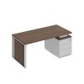
дуб гладстоун / белый премиум / белый премиум 18* | БР 109 ДГ БП БП |  | 7 617,44
дуб гладстоун / белый премиум / дуб гладстоун 18* | БР 109 ДГ БП ДГ |  | 7 617,44
дуб гладстоун / антрацит премиум / дуб гладстоун 18* | БР 109 ДГ АР ДГ |  | 7 617,44
орех ногаро / белый премиум / белый премиум | БР 109 НР БП БП |  | 5 997,85
дуб гладстоун светлый / белый премиум / белый премиум | БР 109 ДС БП БП |  | 7 617,44
дуб гладстоун светлый / антрацит премиум / дуб гладстоун светлый | БР 109 ДС АР ДС |  | 7 617,44
дуб гладстоун светлый / белый премиум / дуб гладстоун светлый | БР 109 ДС БП ДС |  | 7 617,44
Стол на опорной тумбе с декоративной вставкой (200x90x75) |  | 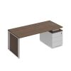
дуб гладстоун / белый премиум / белый премиум 18* | БР 110 ДГ БП БП |  | 7 782,94
дуб гладстоун / белый премиум / дуб гладстоун 18* | БР 110 ДГ БП ДГ |  | 7 782,94
дуб гладстоун / антрацит премиум / дуб гладстоун 18* | БР 110 ДГ АР ДГ |  | 7 782,94
орех ногаро / белый премиум / белый премиум | БР 110 НР БП БП |  | 6 093,59
дуб гладстоун светлый / белый премиум / белый премиум | БР 110 ДС БП БП |  | 7 782,94
дуб гладстоун светлый / антрацит премиум / дуб гладстоун светлый | БР 110 ДС АР ДС |  | 7 782,94
дуб гладстоун светлый / белый премиум / дуб гладстоун светлый | БР 110 ДС БП ДС |  | 7 782,94
Стол руководителя с декоративной вставкой (198x90x75) 18* | БР 111 | 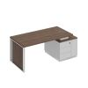 | 8 636,04
Стол руководителя с декоративной вставкой (218x90x75) 18* | БР 112 | 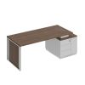 | 8 801,49
Стол руководителя (180x90x75) |  | 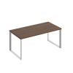
дуб гладстоун (столешница, фасад, топ, корпус) | БР 121 ДГ |  | 6 536,43
дуб гладстоун светлый (столешница, фасад, топ, корпус) 18* | БР 121 ДС |  | 6 536,43
Стол руководителя (200x90x75) 18* | БР 122 | 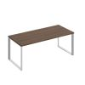 | 6 647,61
Стол руководителя с декоративными вставками (180x90x75) 18* | БР 123 | 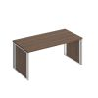 | 6 913,68
Стол руководителя с декоративными вставками (200x90x75) 18* | БР 124 | 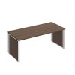 | 7 024,86
Брифинг-приставка (90x70x75) 18* | БР 1408 | 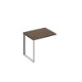 | 3 045,29
Брифинг-приставка (130x70x75) |  | 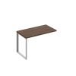
дуб гладстоун (столешница, фасад, топ, корпус) 18* | БР 1409 ДГ |  | 3 175,16
дуб гладстоун светлый (столешница, фасад, топ, корпус) | БР 1409 ДС |  | 3 175,16
Брифинг-приставка с декоративной вставкой (90x70x75) 18* | БР 1410 | 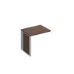 | 3 140,21
Брифинг-приставка с декоративной вставкой (130x70x75) 18* | БР 1411 | 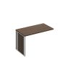 | 3 270,11
Экран ДСП с кронштейнами для стола на опорной тумбе 180 (103x40x1.6) | БР 1420 |  | 517,24
Экран ДСП с кронштейнами для стола на опорной тумбе 200 (123x40x1.6) |  | 
дуб гладстоун (столешница, фасад, топ, корпус) 18* | БР 1421 ДГ |  | 539,54
дуб гладстоун светлый (столешница, фасад, топ, корпус) | БР 1421 ДС |  | 539,54
Экран (ДСП) с кронштейнами стола руководителя (для стола 180) (143x40x1.6) 18* | БР 1422 |  | 561,87
Экран (ДСП) с кронштейнами стола руководителя (для стола 200) (163x40x1.6) |  | 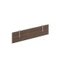
дуб гладстоун (столешница, фасад, топ, корпус) | БР 1423 ДГ |  | 584,32
дуб гладстоун светлый (столешница, фасад, топ, корпус) 18* | БР 1423 ДС |  | 584,32
Стол для переговоров (220x110x75) 18* | БР 155 | 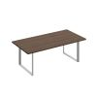 | 6 728,01
Стол для переговоров (260x110x75) 18* | БР 156 | 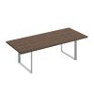 | 7 242,46
Стол для переговоров фигурный (260x110x75) 18* | БР 157 | 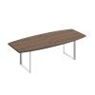 | 7 191,47

ШКАФЫ
 | Кабинет Bravo |  | 10.07.2026
 | Производитель: Россия, Юнитекс
 | Цвета: белый премиум, антрацит премиум, дуб гладстоун (столешница, фасад, топ, корпус), дуб гладстоун светлый (столешница, фасад, топ, корпус)
название и размеры изделия, см(ШхГхВ), срок поставки*(дни) | артикул | рисунок изделия | цена, BYN
Шкаф для документов закрытый (90x40x203.4) | СИ 307 | 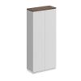 | 2 179,83
Шкаф для документов со стеклянными дверьми (90x40x203.4) | СИ 308 | 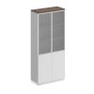 | 2 583,50
Шкаф для одежды узкий (60x40x203.4) | СИ 305 | 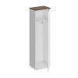 | 1 599,45
Шкаф для одежды с дополнением (90x40x203.4) | СИ 306 | 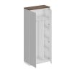 | 2 519,56
Шкаф для одежды трехстворчатый (150.2x40x203.4) | СИ 309 | 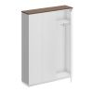 | 3 646,88
Шкаф комбинированный с гардеробом (150.2x40x203.4) | СИ 310 | 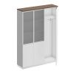 | 4 050,56
Шкаф с дополнением (180.2x40x203.4) | СИ 311 | 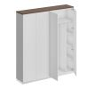 | 4 566,61
Шкаф комбинированный гардероб с полками (180.2x40x203.4) | СИ 312 | 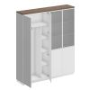 | 4 970,29
Шкаф закрытый со стеклом (180.2x40x203.4) | СИ 314 | 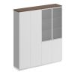 | 4 630,56
Шкаф для документов со стеклянными дверьми (180.2x40x203.4) | СИ 315 | 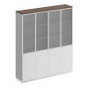 | 5 034,24
Шкаф гардеробный широкий (240.4x40x203.4) | СИ 316 | 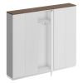 | 5 700,52
Шкаф комбинированный (240.4x40x203.4) | СИ 317 | 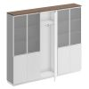 | 6 507,88
Стеллаж высокий двухрядный (90x40x203.4) | СИ 302 | 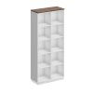 | 1 812,59
Стеллаж высокий 90 (90x40x203.4) | СИ 302-1 | 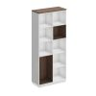 | 2 480,18
Стеллаж высокий (180.2x40x203.4) | СИ 303 | 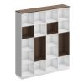 | 4 827,65
Шкаф открытый (240.4x40x203.4) | СИ 304 | 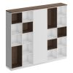 | 6 863,76
Шкаф для документов закрытый средний (90x40x124.6) |  | 
дуб гладстоун / белый премиум / белый премиум 18* | СИ 318 ДГ БП БП |  | 1 680,00
дуб гладстоун / белый премиум / дуб гладстоун | СИ 318 ДГ БП ДГ |  | 1 680,00
дуб гладстоун светлый / белый премиум / белый премиум 18* | СИ 318 ДС БП БП |  | 1 680,00
Шкаф для документов средний стекло в рамке (90x40x124.6) | СИ 319 | 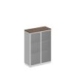 | 1 954,26
Шкаф для документов закрытый средний (180.2x40x124.6) |  | 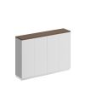
дуб гладстоун / белый премиум / белый премиум 18* | СИ 320 ДГ БП БП |  | 3 227,23
дуб гладстоун / белый премиум / дуб гладстоун | СИ 320 ДГ БП ДГ |  | 3 227,23
дуб гладстоун светлый / белый премиум / белый премиум 18* | СИ 320 ДС БП БП |  | 3 227,23
Шкаф средний (180.2x40x124.6) | СИ 321 | 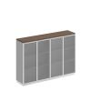 | 3 775,71
Шкаф-купе (200x40x167.8) |  | 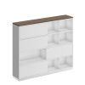
дуб гладстоун / белый премиум / белый премиум 18* | СИ 301 ДГ БП БП |  | 4 780,71
дуб гладстоун / белый премиум / дуб гладстоун | СИ 301 ДГ БП ДГ |  | 4 550,86
дуб гладстоун / антрацит премиум / дуб гладстоун | СИ 301 ДГ АР ДГ |  | 4 550,86
дуб гладстоун светлый / белый премиум / дуб гладстоун светлый | СИ 301 ДС БП ДС |  | 4 550,86
дуб гладстоун светлый / антрацит премиум / дуб гладстоун светлый | СИ 301 ДС АР ДС |  | 4 550,86
дуб гладстоун светлый / белый премиум / белый премиум 18* | СИ 301 ДС БП БП |  | 4 780,71
Шкаф для документов закрытый (180.2x40x203.4) | СИ 313 |  | 4 226,84
Шкаф для документов закрытый низкий (90x40x88.1) | СИ 322 | 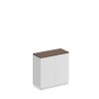 | 1 580,66
Шкаф для документов закрытый низкий (180x40x88.1) | СИ 323 | 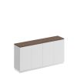 | 3 028,57
Доводчик угловой Glissando комплект 2 шт серый | 972-0X19-380-00 | 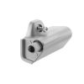 | 26,24

ТУМБЫ
 | Кабинет Bravo |  | 10.07.2026
 | Производитель: Россия, Юнитекс
 | Цвета: белый премиум, антрацит премиум, дуб гладстоун (столешница, фасад, топ, корпус), дуб гладстоун светлый (столешница, фасад, топ, корпус)
название и размеры изделия, см(ШхГхВ), срок поставки*(дни) | артикул | рисунок изделия | цена, BYN
Тумба выкатная 3-ящичная с замком (52x50x65) |  | 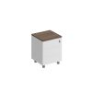
дуб гладстоун / белый премиум / белый премиум 18* | СИ 213 ДГ БП БП |  | 2 495,73
дуб гладстоун / белый премиум / дуб гладстоун 18* | СИ 213 ДГ БП ДГ |  | 2 495,73
дуб гладстоун / антрацит премиум / дуб гладстоун | СИ 213 ДГ АР ДГ |  | 2 495,73
дуб гладстоун светлый / белый премиум / дуб гладстоун светлый 18* | СИ 213 ДС БП ДС |  | 2 495,73
дуб гладстоун светлый / белый премиум / белый премиум 18* | СИ 213 ДС БП БП |  | 2 495,73
Тумба для оргтехники (142x50x65) | СИ 262 | 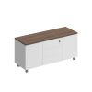 | 3 604,11

